GIT
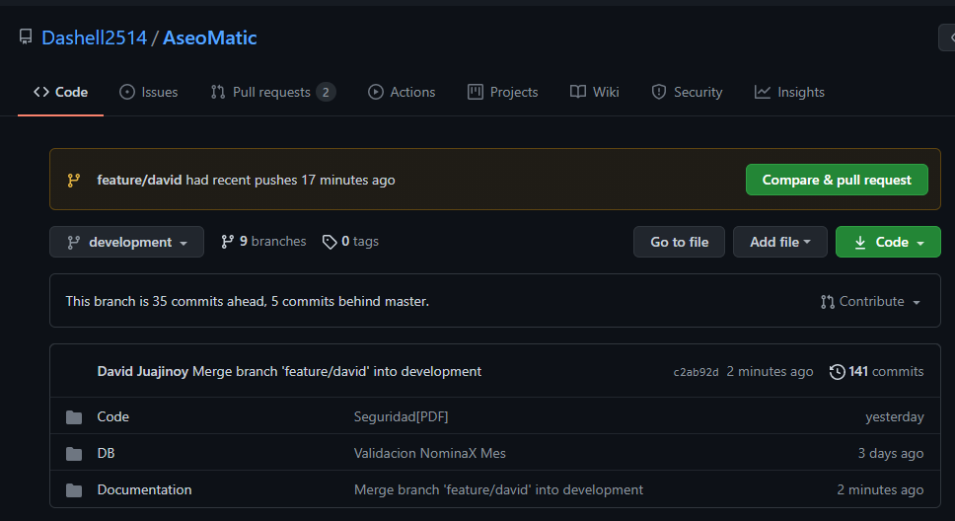
Url Repositorio: https://github.com/Dashell2514/AseoMatic.git

